Độ phức tạp
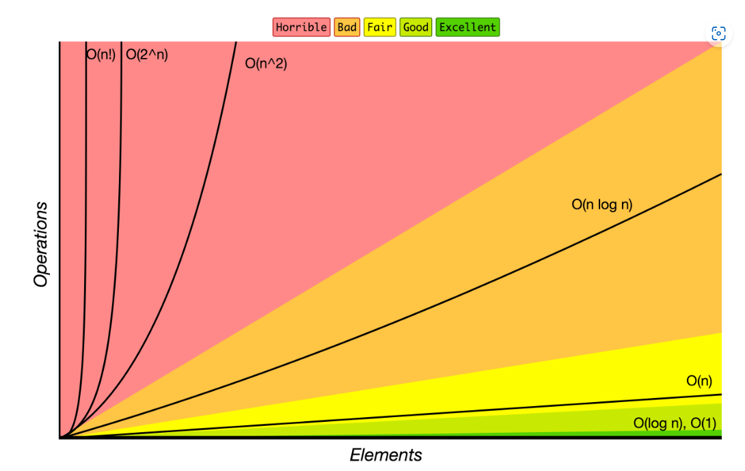 | Link
 | Big-O Algorithm Complexity Cheat Sheet (Know Thy Complexities!) @ericdrowell (bigocheatsheet.com)

 | Tên giải thuật | Độ phức tạp |  |  | Ghi chú
 |  | Tốt nhất | Xấu nhất | Trung bình
 | Tìm kiếm tuyến tính
 | Tìm kiếm nhị phân |  | O(log2n) | O(log2(n/2))
 | Interchange Sort
 | Selection sort
 | Burble sort
 | Insert sort
 | Quick sort
 | Merge sort |  |  |  | tốt cho sắp xếp mảng
 | Linked list
 | Stack
 | Queure

